2-会议室预定
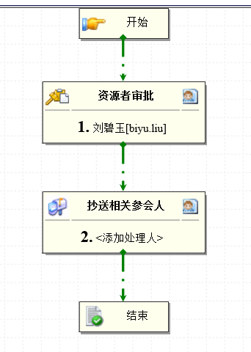
1、收集会议室信息；对应责任人； 2、梳理会议室借用审批流程； | 会议室资源 | 责任人（资源者） | 审批流
 | 洞庭湖（C区三楼电梯对面） | 黄金华
 | 黄河会议室A2215（车间内） | 袁水云
 | 黄海会议室（机电工程部办公区内） | 李丽
 | B2101第三培训室 | 骆小琴
 | 菱湖会议室（车间内）B3213 | 廖玲锋
 | 太湖会议室（C区3楼电梯对面） | 黄金华
 | 湘江会议室（C区2楼电梯对面） | 刘汉东
 | 太平洋会议室A1106 | 陈秋菊
 | 伊犁河会议室B2215（车间内） | 李艳
 | 鄱阳湖会议室（C区3楼电梯对面） | 黄金华
 | B1107第二培训室 | 骆小琴
 | 印度洋会议室B1216（车间内） | 付刚润
 | 珠江会议室A2103 | 张灿
 | 灵渠小会议室E3012 | 周瑜
 | 白鹭湖会议室（车间内）A3211 | 廖玲锋
 | 西江会议室 | 陈秋菊
 | B1110第一培训室 | 骆小琴
 | 西湖会议室B3109 | 李静
 | 都江堰大会议室E3013 | 周瑜
 | 平湖会议室A3101 | 李静
 | 鳄湖会议室A3103 | 李婕玲
 | 东海会议室（C区一楼） | 周瑜
 | 大西洋会议室A1222（车间内） | 徐结新
 | 南海会议室（C区一楼） | 周瑜
 | 丰湖会议室A3102 | 毛敏明

